ロボットAi好家
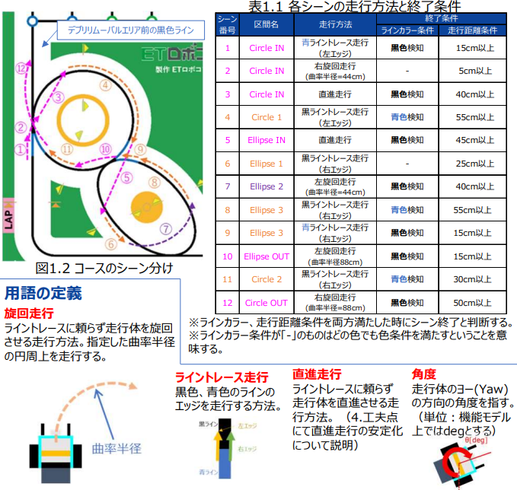
ロボットAi好家

 | ～～概要～～
 | ラインカラー・距離を条件に、 下記走法を組み合わせて攻略している。
 | ・直進走行
 | ・旋回走行
 | ・ライントレース走行

PSDGs Youth
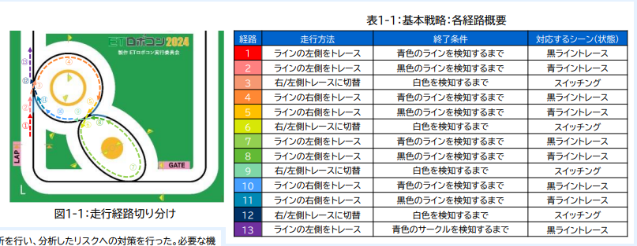
PSDGs Youth
 | ～～概要～～
 | ラインカラーを条件に、 エッジ走行の左右を切り替えている。
 | また、場面ごとに速度の強弱をつけている。

ヒット＆ラン
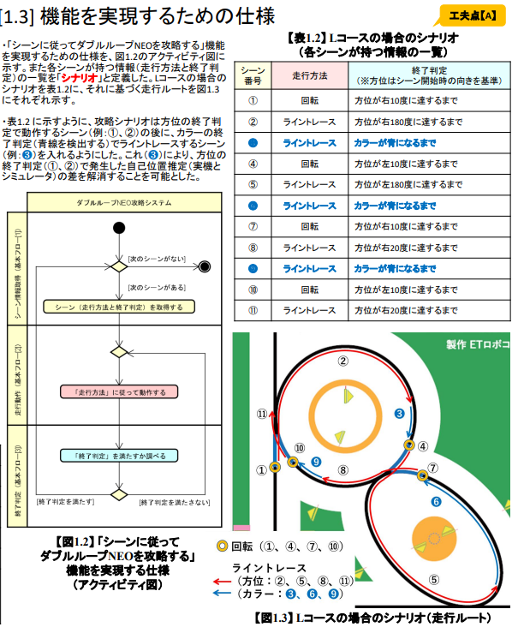
ヒット＆ラン
 | ～～概要～～
 | ラインカラー・方位を条件に、 下記走法を組み合わせて攻略している。
 | ・旋回走行
 | ・ライントレース走行

まいど☆おーきに
まいど☆おーきに
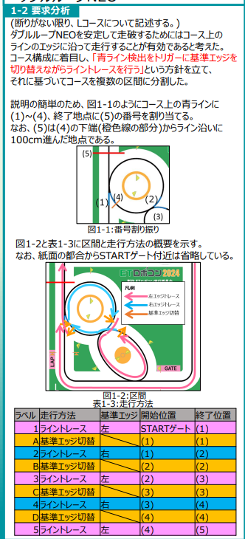
 | 青ライン検出をトリガーに基準エッジを 切り替えながらライントレースを行う

 | 当初はカラーセンサから得られたRGB値をHSL値に変換し H値とS値に着目して色の判定を行っていたが、変換先をHSV値に 変更し、H値,S値,V値をすべて用いることで誤検知率低下に成功

ｔａｄａｉｍａ Ｇ8
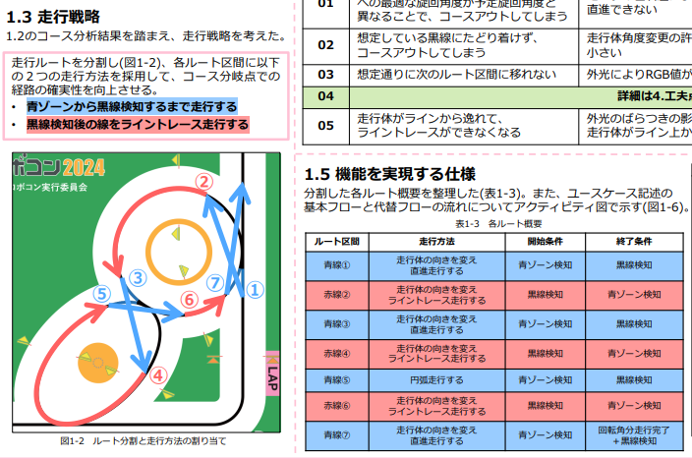
ｔａｄａｉｍａ Ｇ8
 | ～～概要～～
 | ラインカラー・距離を条件に、 下記走法を組み合わせて攻略している。
 | ・直進走行
 | ・旋回走行
 | ・ライントレース走行
 | ・円弧走行

 | ライントレースから走行方法を 切り替える位置が毎回大きく変動する課題
 | →ライントレースと色判定に使うカラーセンサのモードを RGB値取得モードに統一した。 →周期的に実行されるタスクの実行間隔を10ミリ秒以内にする

